画像・値段
 | 珪藻土バスマットさらっとE |  |  |  |  | エコプレート・タイル コースター
標準サイズ |  | ワイドサイズ |  | 四角大 |  | 四角小 |  | 丸
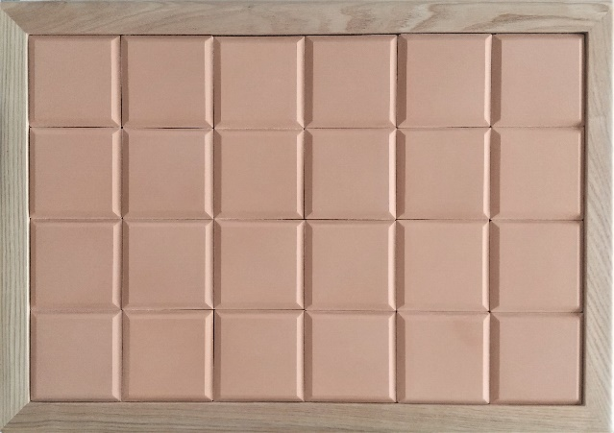
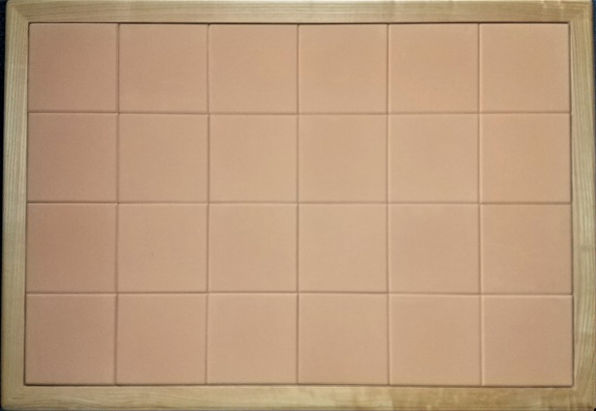
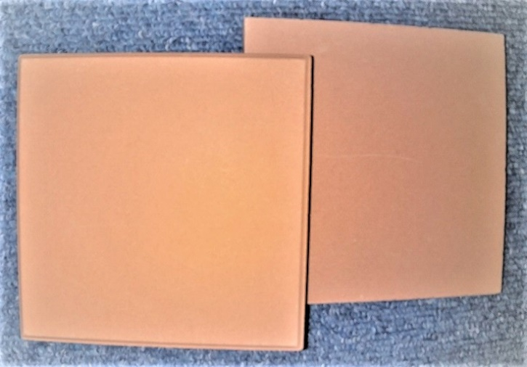
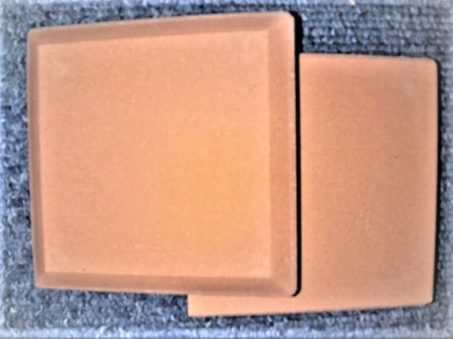
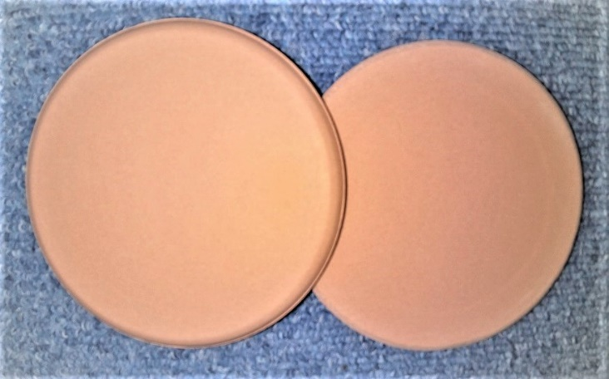

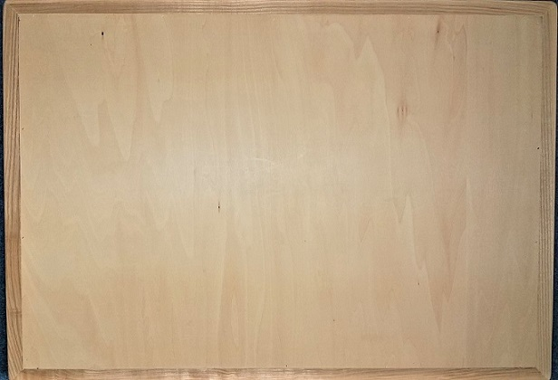
 |  |  |  |  | 税込 |  | 税込 |  | 税込
 |  |  |  | 約縦10×横10×厚さ1cm | ¥770 | 約縦7.5×横7.5×厚さ0.85cm | ¥550 | 約直径9×厚さ0.65cm | ¥660

 | 税込 |  | 税込
約縦30×横45×厚さ2cm 重量約2.5㎏ | ¥11,000 | 約縦46.5×横66.5×厚さ2cm 重量約5㎏ | ¥15,400

